关系图
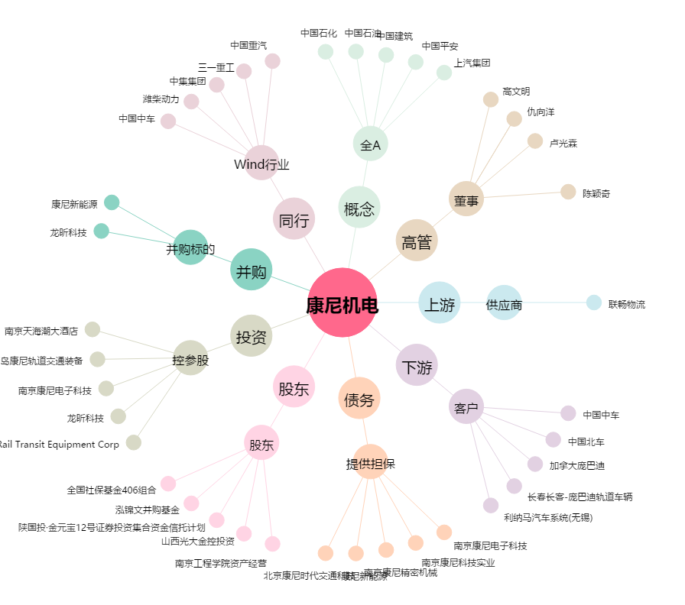
康尼机电[603111.SH] - 关系概览图

